5月工作计划
本月最重点的工作目标 （1-2个）
目标一：续费班级达成77%的续费率 1.W38本周基本结束 目标二：鑫和老师的深度沟通与例会思路 目标三：盘点二公+三公班级 按照节奏盘点week 15-18， week 25-28班级，进行公开课和PPT过课 目标四:新班rebuy跟盯 1.盘班跟盯+班级运营跟盯 2.rebuy提前过堂 |  |  |  |  | 亲密度*专业度*健康度 如何进行目标制定：（亲密度，专业度，产品效能）---维度 老师，班，项目业务----符合5W1H 常规目标（参考年度目标制定3.6.9.12+听课情况） 重点目标：（每年5/8/11/2进行计划季度计划 Q1：亲密度培训+升班培训（5月上旬通过听课拉出重点班级学员名单跟老师制定计划，下旬进行每周回收+家长回访）
5月月度计划表
板块 | 包含内容 | 权重 | 本月目标（数据，达成效果） | 关键步骤（具体时间，涉及到的人，方式方法） | 分项评分 | 总评分
升班业绩 | 周巡检安排； 续费跟盯； 新开班； 拆合并班； 交接班等 | 20% | 1.续费班级所有的续费节点回收 | 1.每周需要跟盯续费结果和人数
 |  |  | 2.三公班级（week 25-28) | 1.5月进行公开课和家长会过课 2.5月第二周盘点班级情况
 |  |  | 3.二公班级(week15-18) | 1.5月进行公开课和家长会过课 2.5月第三周盘点班级情况
 |  |  | 4.新班rebuy跟盯 | 1.5.9首轮带班老师rebuy帮扶 5.13盘班
课质效果 | 听课； 巡课； 过课； 教师单独辅导等 | 20% | 1.老师的单独听课课质把控 | Joyce-4月每周进班听课，进行课程的回收和帮助，5月关注班级运营和学生效果 Lily--G3B带班 Jackie--G1进行培训 Leon--G0课程rebuy Elaine--K1课程rebuy Alicia--K2课程rebuy
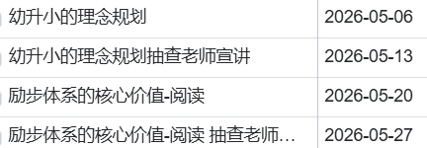
 |  |  | 2.过课 | 按照区域安排进行过课和磨课
团队赋能 | 根据团队业务问题能提供的赋能； 人员管理（辅导／二责／教师沟通／团队风气建设等） | 20% | 例会
 |  |  | 老师沟通 | 具体的沟通点在sheet 3中

执行力 | 能按时完成上级分配的任务 | 20% | 亮点1--跟进落地到位：日常工作对接响应及时高效，主动做好全流程跟进；重点紧盯各项工作落实情况，全程跟踪、及时提醒，确保各项教学及事务不拖延、不遗漏，落地执行有保障。 踩坑点1--多事务并行易逻辑断档 教学备课、项目推进、新师评估、沟通多线同时推进，加上作息熬夜，偶尔出现事项遗漏、思路衔接不顺畅的情况。 工作心得1--设置事务优先级，每天开工先按重要紧急拆分工作，把班级管理、教师梳理这类核心刚需事项排在首位，零散通知、琐碎咨询延后处理，避免被杂事牵着走、关键工作被碎片化打断。

二公三公班级
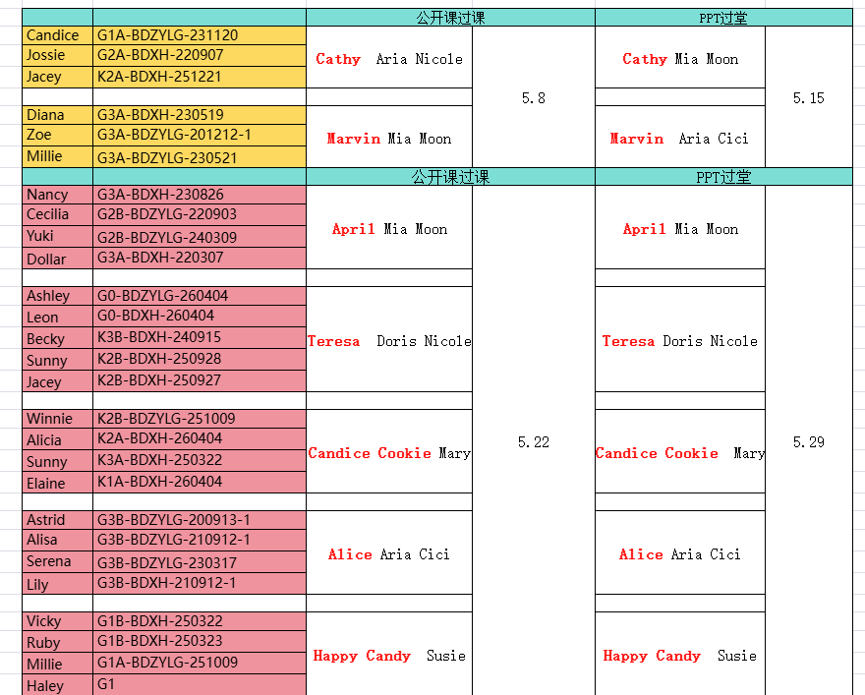

执行力看板
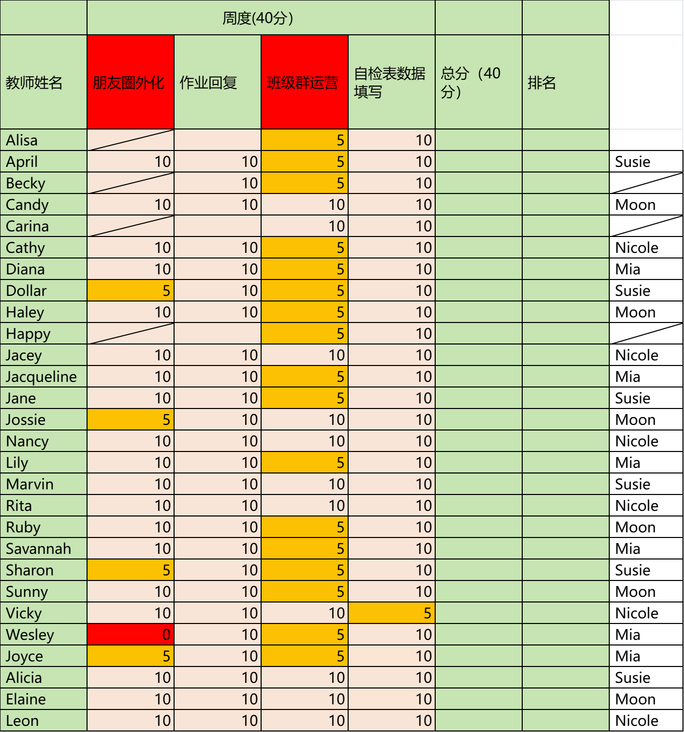
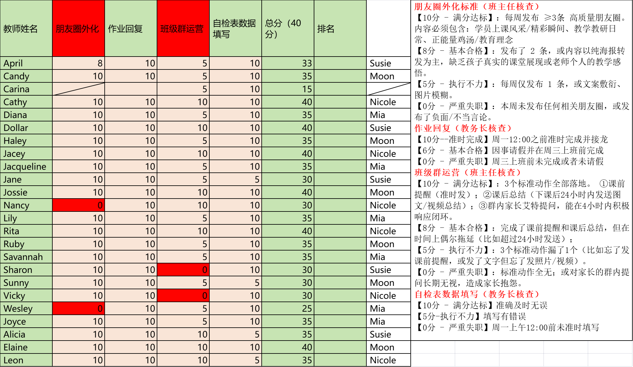
 | 271盘点
 | 2 | Candy
 |  | Cathy
 |  | Jackie
 |  | Lily
 |  | Joyce

 | 7 | Diana
 |  | Dollar
 |  | Haley
 |  | Nancy
 |  | Ruby
 |  | Sharon
 |  | Sunny
 |  | Vicky
 |  | Alicia
 |  | Elaine

 | 1 | Jacey
 |  | Jane
 |  | Jossie
 |  | Savaanah
 |  | Wesley
 |  | Leon
 | 离职 | April
 |  | Rita

4.25本周

